레시피
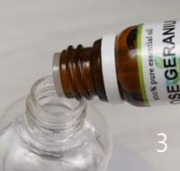
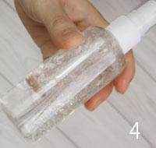
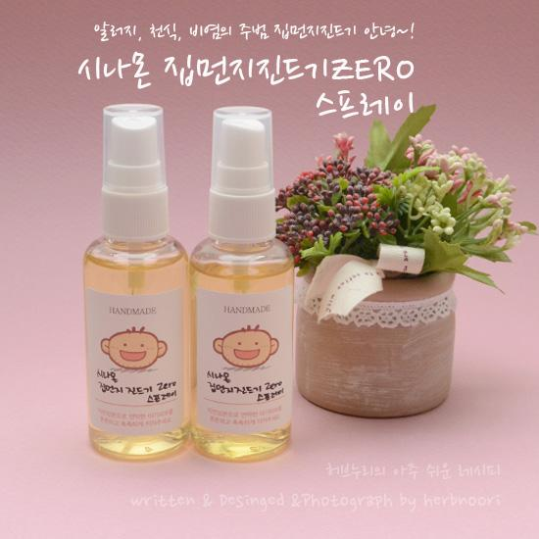
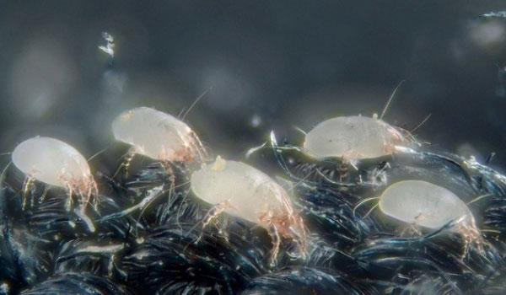
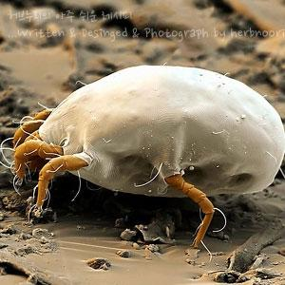
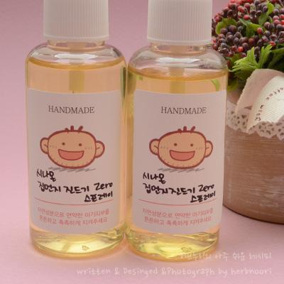
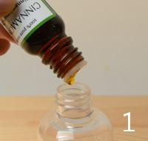
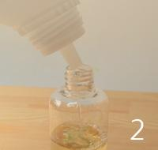
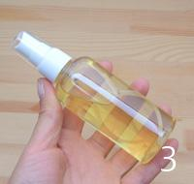
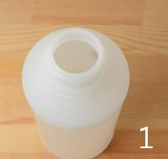
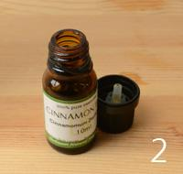
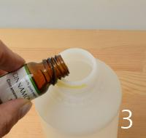
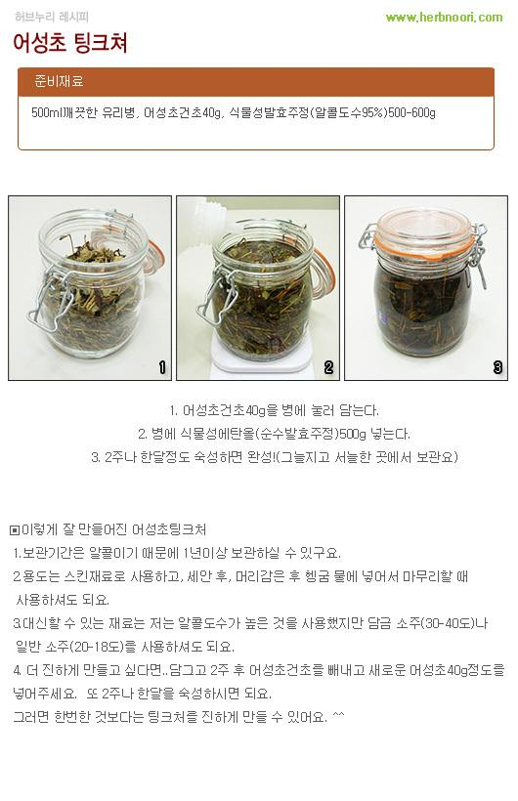
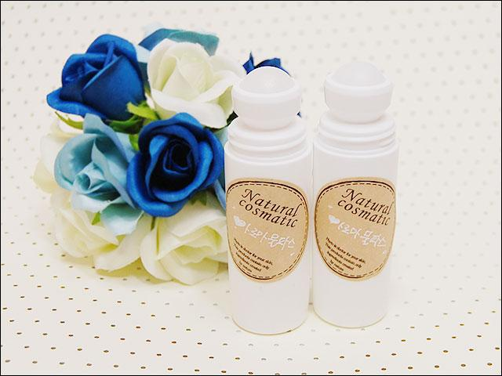
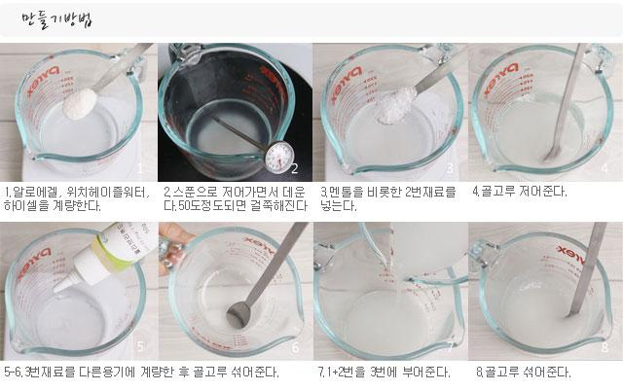
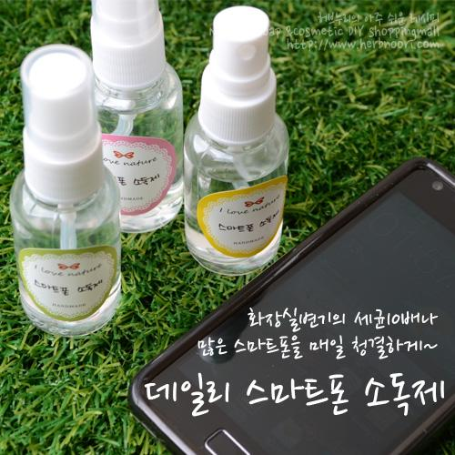
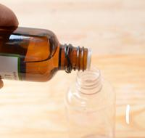
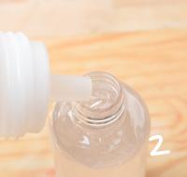
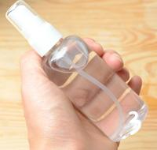
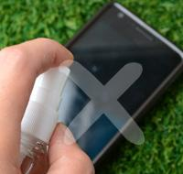
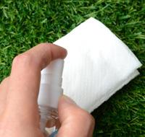
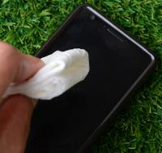
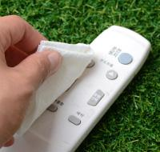
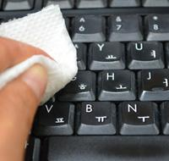
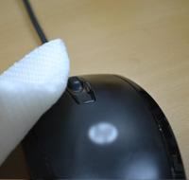
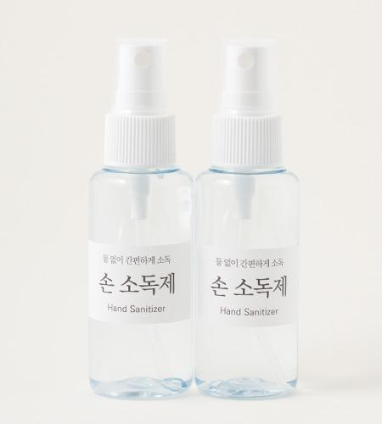
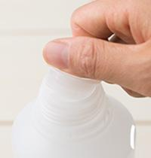
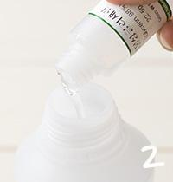
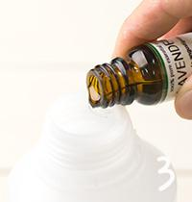
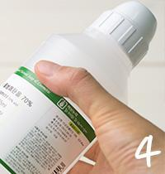
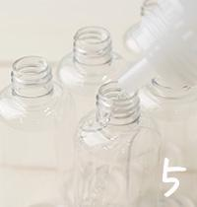
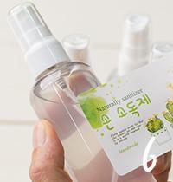
━ 기타(미분류) 골격 치트시트 (이 파일 11종 기준) ━
전형 구성(%): 수상 17~67% · 유화 1~2% · 보습 6~6% · 활성 19~75% · 향 2~2% · 점증/pH 1~1% · 기타 2~99%
자주 쓰는 원료: 아로마베이스70×4 · 멘톨×3 · 라벤더에센셜오일×3 · 아로마베이스95×3 · 식물성글리세린×3 · 티트리에센셜오일×2 · 로즈워터×2 · 하이셀×2
⚠ 이 제형 배합 주의·기본원칙 · 먼저 제형(수상/유상/무수/유화 여부)을 파악하고 해당 골격을 참고. · 기본 점검: 방부(물 있으면 필수)·pH·유화 온도.

블랙헤드 매끈 파우더 ↗ 원본
재료 | 용량 | % | 역할 | 특징 | 대체재료
베이킹 파우더 / (소다) | 300g | 99% | 기타 | 강,바다에 있는 소금(미네럴)일종. · 연마, 중화, 탈취 등등의 효과. · 약알카리
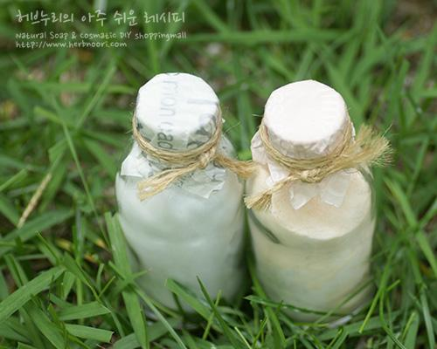
레몬 EO 또는 / 오렌지EO | 3ml | 1% | 향 | 60방울, 레몬껍질 오일 | 원하는 · 에센셜오일.
▶ phase 합계(%): 향 1 · 기타 99
— 상세내용 —
베이킹 소다는 호수나 바다에 물이 증발하고 남은 천연 침전물인 베이킹 소다은 천연 미네랄 성분입니다. 탄산수소나트륨, 중조라고도 불립니다. 100% 탄산수소나트륨(NaHCO3)으로 이루어진 백색 분말 형태로 열을 가하면 탄산가스(CO2)가 발생하기 때문에 식품의 팽창제로 사용되며 독특한 산/알칼리 균형 유지 작용으로 클리닝과 탈취에 탁월한 효능을 발휘하는 천연 성분입니다. 베이킹 파우더(소다)와 물을 섞어 사용하면 불용성인 오염물질을 수용성으로 변화시켜 강력한 세척제로 활용되며 산성인 냄새분자를 중화시키기 때문에 다양한 탈취제로 널리 쓰이고 있습니당~ 아주 쉽게 만들 수 있는 블랙헤드 매끈결 파우더 이외에도 다양하게 활용할 수 있어요. -무좀. 발냄새 족욕: 족욕시 2-3큰술정도 넣어서 사용, 탈취, 보습 -바디스크럽 : 물기가 있을 때 덜어서 전신마사지용으로 사용, 각질제거, 미네럴공급 특히 민트소다스크럽제는 혈액순환 피로회복에도 도움을 준다. -반/전신욕 : 물에 녹인 후 입욕하면 각질연화, 미네럴공급 회원님들 베이킹 파우더(소다) 매끈한 피부, 건강한 살림법에 잘 활용하세요. 초정밀 과정 |  |  |  |  |  |  |  | 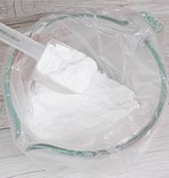 | 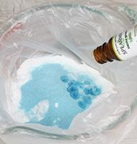
— 만들기 —
1. 지퍼백이나 비닐봉지에 베이킹 소다를 계량하세요. 2. 에센셜오일과 입욕제 등을 넣어주세요. 3. 공기를 넣어서 잘 흔들어주고 비벼주세요. 용기에 담으면 완성.

자운유 모물엔 ↗ 원본
재료 | 용량 | % | 역할 | 특징 | 대체재료
아로마베이스70 | 3g | 38% | 기타 | 살균, 소독 · 멘톨 녹이는 용도
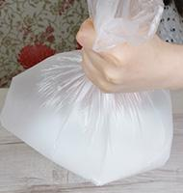
멘톨 | 0.5g | 6% | 기타 | 민트류의 화한 휘발성 성분. · 36개월 이하 어린이와 임산부는 빼고 만들어주세요.
자운고 인퓨즈오일 | 3g | 38% | 활성 | 피부트러블에 좋은 8종 약재 호호바, 해바라기오일 등에 담궈 유효성분 우려냄.
라벤더에센셜오일 | 15방울 | 9% | 향 | 진정, 가려움완화 | 네롤리,카모마일저먼 · (:일때 양을줄임-2방울) · 로먼카모마일 등
티트리에센셜오일 | 15방울 | 9% | 향 | 항균 | 유칼립투스EO 등
▶ phase 합계(%): 활성 38 · 향 19 · 기타 44
— 상세내용 —
--> 기존 카렌듈라오일을 주재료로 만들었던 여름철 최고 인기 알코올 베이스 모물엔을 자운고 인퓨즈오일로 대체했습니다. 자운고(紫雲膏)란 붉은 빛이 도는 연고라는 뜻입니다. 주재료는 자초와 당귀 등 항염, 피부 재생 등에 효과적인 여러 가지 한약재를 담궈 놓은 오일입니다. 들어간 한약재와 오일은 각종 아토피, 상처 등에 효과가 있으며 한의원에서도 가정 상비 약으로 처방을 해주기도 합니다. 간편하게 만들어서 건강한 여름 나세요.^^ 초정밀 과정
— 만들기 —
1. 종이에 멘톨을 계량하세요. 2. 아로마베이스70을 계량하고 3. 아로마베이스에 멘톨을 녹이고 4. 용기에 똑같이 부어주세요. 5.분량의 자운고인퓨즈오일을 계량하고 6. 에센셜오일을 계량하세요. 7. 속/겉 캡을 겹치고 뚜껑을 닫으세요. 8. 벌레 물린 곳에 발라주세요.

로즈여성세정제 [워터류] ↗ 원본
재료 | 용량 | % | 역할 | 특징 | 대체재료
정제수 | 40g | 40% | 수상 | 순수한 물 · 완성품의 색을 고르게. | 카보머 프리젤 · 28g 적용 가능. · 적용시 가열과정 없음
로즈워터 | 40g | 40% | 수상 | 장미수 | 라벤더, 티트리, 네롤리, 일랑일랑워터 등
하이셀 | 1.0g | 1% | 점증/pH | 내추럴 셀룰로오즈
멘톨 | 0.1g | <1% | 기타 | 민트의 알콜성분.
올리브리퀴드 | 1g | 1% | 유화 | 유화제 멘톨이 워터와 섞이게 | 솔루벌라이저(Polysorbate 80)동량
약쑥추출물 | 8g | 8% | 활성 | 민감,진정
감초추출물 | 7g | 7% | 활성 | 민감,진정 | 카렌듈라, 카모마일, 오이추출물, 병풀, 브로콜리, 파프리카 등
헥산디올 | 2g | 2% | 기타 | 보습, 균번식억제 | 천연한방보존제1g · (네롤리워터의 양을 59g으로 늘려주세요.)
▶ phase 합계(%): 수상 81 · 유화 1 · 활성 15 · 점증/pH 1 · 기타 2
— 상세내용 —
로즈워터, 쑥, 감초 등 천연한방성분이 함유 되어있고 젤타입니다. 여성세정제를 적당히 사용할 경우 세균으로 인한 가려움증, 악취 등을 예방하고 해소할 수 있습니다. 질염의 예방법 1.평상시 질주위를 청결히 하며 통풍이 잘되게 합니다. 2.샤워나 수영 후에는 음부를 충분히 건조시켜주세요. 3.곰팡이균은 어둡고 축축하며 따뜻한 환경을 선호하므로 속옷은 면제품을 이용하도록 하고 4.가급적이면 비누의 사용을 자제합니다. 5.용변 후에는 반드시 질에서 항문 쪽으로 닦도록 합니다. 6.생기기간 중에는 생리대를 가급적이면 자주 갈아주도록 합니다. 7.사탕, 초콜릿 등 당분 함량이 높은 음식은 곰팡이 증식을 증가시키므로 피하는 것이 좋습니다. 8.질분비에 이상이 생기거나 냄새가 나면 즉시 의사의 진찰을 받습니다.
— 만들기 —
만들기과정 1.워터, 하이셀을 계량합니다. 2.저어주면서 데워주세요. (중탕도 가능합니다) 3. 50 ℃ 정도가 되면 걸쭉해집니다. 4.데워진 워터에 계량해둔 멘톨을 넣고 올리브리퀴드를 넣어주세요. 멘톨은 40도이상일 때 녹습니다. 올리브리퀴드는 멘톨과 워터류가 분리되지않는 역할을 합니다. 5. 저어주세요. 6.약쑥추출물, 감초추출물, 헥산디올 계량한 후 사용하는 방법. 여성세정제를 2~3번 펌핑 후 외음부에 묻혀 1분간 문지른 후 깨끗하게 헹궈주세요. 7 .골고루 섞어주세요. 용기에 담으면 완성~! 8.리트머스 종이로 산도측정하기 .(pH5-6)

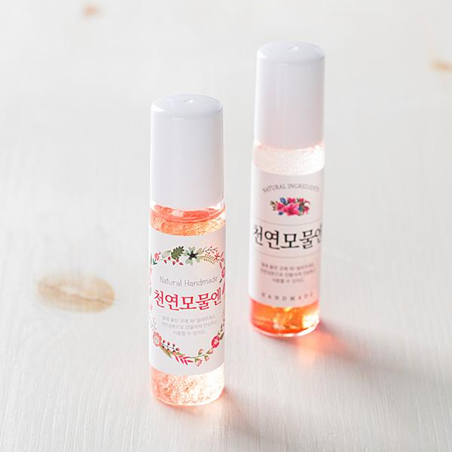
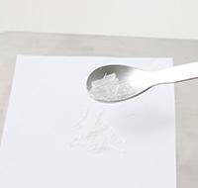
로맨틱 샤워코롱 ↗ 원본
재료 | 용량 | % | 역할 | 특징 | 대체재료
아로마베이스95 | 65g | 75% | 활성 | 곡물발효. | 에탄올
로즈워터 | 15g | 17% | 수상 | 장미꽃잎을 수증기추출. 장미의 수용성성분다량 | 네롤리, 일랑일랑워터
식물성글리세린 | 5g | 6% | 보습 | 보습 | 모이스틴가능. 히아루론산은 사용하지마세요.
로즈제라늄 | 30방울 | 2% | 기타 | 피지균형, 호르몬균형 | 일랑일랑에센셜오일
▶ phase 합계(%): 수상 17 · 보습 6 · 활성 75 · 기타 2
— 상세내용 —
시중에 판매되는 향수나 샤워코롱에 뭐가 들어가는지도 모르고 들어가는 향성분이 대부분 합성향이라 신경교란이나 두통 등을 유발한다는데 식물성에탄올, 플로랄워터, 허브에서 추출한 자연그대로 에센셜오일을 이용해서 천연샤워코롱을 만들어 사용해보세요. 몸과 마음을 편안하게 만들어준답니다. 좋아하는 에센셜오일을 넣어서 나만의 샤워코롱을 만들어보세요. 로맨틱샤워코롱에 들어간 로즈워터는 심신을 진정시켜주고 로즈제라늄은 피지조절효과가 있습니다. 특히 가격이 저렴하면서 장미향이 나는 로즈제라늄은 로즈워터와 잘 어울리는 에센셜오일입니다. 원래 샤워코롱은 바디미스트, 향수처럼 사용할 수 있어요. 샤워 후 '바디미스트'처럼 전신에 뿌려 흡수 시켜주시면 은은한 아로마 향이 1~2시간정도 남습니다. 또 원하신다면 외출시 가벼운 '향수'로도 쓸 수 있어요~ '방향제'로도요^^
— 만들기 —
만들기과정 1.100ml용기에 아로마베이스95와 2.글리세린 3.에센셜오일을 계량합니다. 4. 흔들어주면 완성. |  |  |  |  |  | 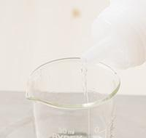 | 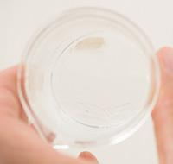 | 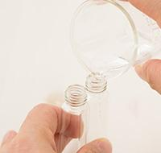 | 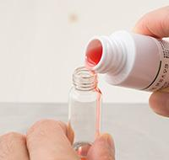

리프레쉬 샤워코롱 ↗ 원본
재료 | 용량 | % | 역할 | 특징 | 대체재료
아로마베이스95 | 65g | 75% | 활성 | 곡물발효 | 에탄올
편백워터 | 15g | 17% | 수상 | 피톤치드 함유, 편백잎을 수증기추출 | 로즈마리워터
식물성글리세린 | 5g | 6% | 보습 | 보습 | 모이스틴가능. 히아루론산은 사용하지마세요.
라임에센셜오일 | 20방울 | 1% | 향 | 라임껍질오일, 기분전환 | 버가못, 레몬EO
스피아민트에센셜오일 | 10방울 | 1% | 향 | 시원한 박하향, 스피아민트잎에서 추출 | 페파민트에센셜오일
▶ phase 합계(%): 수상 17 · 보습 6 · 활성 75 · 향 2
— 상세내용 —
시중에 판매되는 향수나 샤워코롱에 뭐가 들어가는지도 모르고 들어가는 향성분이 대부분 합성향이라 신경교란이나 두통 등을 유발한다는데 식물성에탄올, 플로랄워터, 허브에서 추출한 자연그대로 에센셜오일을 이용해서 천연샤워코롱을 만들어 사용해보세요. 몸과 마음을 편안하게 만들어준답니다. 좋아하는 에센셜오일을 넣어서 나만의 샤워코롱을 만들어보세요. 원래 샤워코롱은 바디미스트, 향수처럼 사용할 수 있어요. 샤워 후 '바디미스트'처럼 전신에 뿌려 흡수 시켜주시면 은은한 아로마 향이 1~2시간정도 남습니다. 또 원하신다면 외출시 가벼운 '향수'로도 쓸 수 있어요~ '방향제'로도요^^ |  |  |  |  |  | 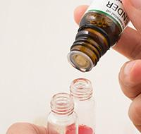 | 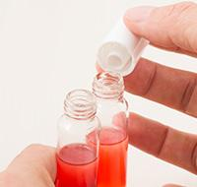 | 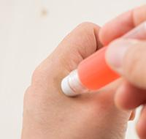
— 만들기 —
만들기과정 1.100ml용기에 아로마베이스95와 2.글리세린 3.에센셜오일을 계량합니다. 4. 흔들어주면 완성.

릴렉스 샤워코롱 ↗ 원본
재료 | 용량 | % | 역할 | 특징 | 대체재료
아로마베이스95 | 65g | 75% | 활성 | 곡물발효 | 에탄올
라벤더워터 | 15g | 17% | 수상 | 진정, 라벤더꽃을 수증기증류추출 | 어성초우린물, 캐모마일워터 등
식물성글리세린 | 5g | 6% | 보습 | 보습 | 모이스틴가능. 히아루론산은 사용하지마세요.
오렌지에센셜오일 | 10방울 | 1% | 향 | 오렌지껍질압착, 달콤한 향 | 버가못, 레몬EO
라벤더에센셜오일 | 20방울 | 1% | 향 | 라벤더꽃에서 추출,진정, 불면증 도움 | 페파민트에센셜오일
▶ phase 합계(%): 수상 17 · 보습 6 · 활성 75 · 향 2
— 상세내용 —
시중에 판매되는 향수나 샤워코롱에 뭐가 들어가는지도 모르고 들어가는 향성분이 대부분 합성향이라 신경교란이나 두통 등을 유발한다는데 식물성에탄올, 플로랄워터, 허브에서 추출한 자연그대로 에센셜오일을 이용해서 천연샤워코롱을 만들어 사용해보세요. 릴렉스 샤워코롱에 사용되는 라벤더에센셜오일과 오렌지에센셜오일은 불면증에 좋은 대표적인 아로마오일입니다. 저녁에 샤워한 후 뿌려주시면 숙면을 취하게 할 수 있습니다. 아이들을 위한 방향제로도 활용하시구요. 원래 샤워코롱은 바디미스트, 향수처럼 사용할 수 있어요. 샤워 후 '바디미스트'처럼 전신에 뿌려 흡수 시켜주시면 은은한 아로마 향이 1~2시간정도 남습니다. 또 원하신다면 외출시 가벼운 '향수'로도 쓸 수 있어요~ '방향제'로도요^^
— 만들기 —
만들기과정 1.100ml용기에 아로마베이스95 2.글리세린 3.에센셜오일을 계량합니다. 4. 흔들어주면 완성.

계피 진드기ZERO 스프레이 [100ml / 용기기준] ↗ 원본
재료 | 용량 | % | 역할 | 특징 | 대체재료
계피에센셜오일 / (시나몬오일) | 40방울 / (2ml) | 2% | 향 | 녹나무과 식물이고 나무껍질을 주로 활용. · 중국,스리랑카, 인도, 동남아시아가 원산지죠. · 계피 나무껍질 향은 상당히 강하고 달콤하면서 맵습니다. · 계피의 나무껍질을 수증기증류법으로 추출하면몇십배 농축된 계피오일을 추출할 수 있습니다.주성분이 시남알데히드(cinnamaldehyde)로 80~90%을 차지. 알데하이드성분은 벌레퇴치,항진균효과가 탁월. 계피오일은 예로부터 강력한 살균, 항진균, 방충, 소화촉진 마취, 방부효과가 있어 활용한 예가 많습니다. · 단, 고농축인 계피오일은 피부자극이 있기 때문에 피부에 직접 사용하는 것은 피해주세요. · 임산부도 사용을 금합니다. |  |  | 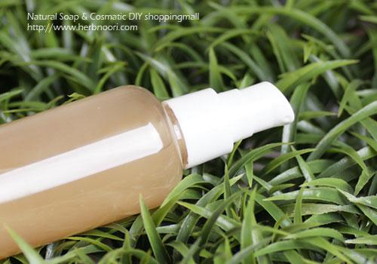 | 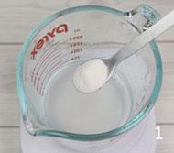 | 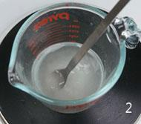
아로마베이스70 | 100ml | 98% | 방부 | 보존제, 희석용매, 오일이 분리되지 않고 잘 분산이 되도록 함.
▶ phase 합계(%): 향 2 · 방부 98
— 상세내용 —
큰아이 다은이는 코막힘, 콧물 증상 때문에 병원에 한번씩 가면 담당 의사선생님이 감기약보다 알르레기 비염약도 항상 처방을 해주셨어요. 겨울철이니까 이런 증상이 더 자주가고 오래가는 것 같아요. 바쁘다는 핑계로 약에 의존하고 유칼립투스 한번씩 발향하고 만든 감기 비염연고 발라주고...금방은 좋았지만 원인제거가 되지 않아 재발하더라구요. 얼마 전에 알레르기 비염의 주요원인 중 하나가 이 녀석이라는 것을 알았어요. '집먼지진드기' 겨울철이라고 문 꽁꽁 닫고 따뜻한 것이 아이들한테 좋은 줄 았는데 이런 환경이 집먼지진드기한테만 좋을 줄이야~에효ㅜㅜ 요녀석은 눈에 보이지 않아 더 위험하고 집먼지진드기의 사체와 배설물은 알레르기성 비염뿐만 아니라 천식, 아토피 등 각종 피부질환의 원인됩니다. 집먼지진드기는 신문의 마침표나 쉼표 절반크기 정도여서 육안으로 관찰하기 어렵습니다. 다리는 4쌍이고 모두 날카롭게 꼬부라진 갈퀴와 발판이 달려있습니다. 섬유조직에 견고하게 붙어지냅니다. 집먼지진드기는 온도 25~28도, 습도 75%에서 가장 활발하게 번식한다고해요. 먼지 속에 서식하는 집먼지진드기는 사람들의 인설, 비듬, 때 등을 먹고 살기때문에 피부가 직접 닿는 침구와 소파, 카펫 등에서 주로 발견됩니다. 매일 착용하는 겨울 필수 아이템인 목도리, 장갑, 두꺼운 코트에서도 발견됩니다. 이런 것들이 부족할 때는 식물의 꽃가루나 각종 먼지의 조각들도 먹고 자기의 배설물과 동료의 시체까지 먹어치우는 왕성한 식욕을 가졌습니다.^^;; 집먼지진드기는 자신의 몸무게에 200배 달하는 배설물을 매일 방출합니다. ( 실제 배설물이 알러지를 유발합니다.)집먼지진드기는 수명이 6주이고
어미진드기는 3주마다 새진드기를 낳습니다. 어마어한 놈입니다.ㅠㅠ 여러 매체에서 소개된 각종 알레르기 질환의 주범인 집먼지진드기 제거에 효과적인 방법 6가지 (요녀석~~! 죽었어^^) 1. 실내온도는 20~18도로 유지한다. 2.뜨거운 물(섭씨 55도 이상)로 세탁한다. 각질, 비듬, 분비물은 집먼지진드기의 먹이가 됩니다. 자주 뜨거운 물에 세탁해주세요. 라텍스, 마이크로 화이버와 같은 소재는 집먼지 진드기가 살지 못합니다. 침구류를 선택할 때 소재를 참고하세요. 3. 청소와 환기 잘~하기 음식물 부스러기 등이 좋은 먹이감이 되기 때문에 청결한 실내관리에 유의해주세요. 4.하루에 한시간 이상 햇볕에 노출시켜 준다. 진드기는 자외선에 노출되면 움직임이 느려집니다. 진드기의 몸은 80%가 수분으로 이루어져있습니다. 수시로 침구류를 햇볕에 말려주세요. 5. 베개 등 침구소품에는 속커버를 씌워주고 털어주세요. 세탁이 어려운 침구 등은 속커버를 씌워 각질과 비듬이 남지 않도록 하세요. 충격에 약하기 때문에 침구 등 탈탈 털어주세요. 6.계피스프레이 만들어 활용하기! 위기탈출 넘버원 등에서 집먼지진드기제거에 확실한 효과가 입증된 계피스프레이. 강력한 진균,방충효과가 있는 핵심재료인 계피오일은 녹나무과 식물이고 나무껍질을 주로 사용합니다.
중국, 스리랑카, 인도, 동남아시아가 원산지죠. 계피 나무껍질,잎의 향은 상당히 강하고 달콤하면서 맵습니다. 계피의 나무껍질,잎을 수증기증류법으로 추출하면 몇십배 농축된 계피오일을 추출할 수 있습니다. 주성분이 시남알데히드(cinnamaldehyde) 계피오일은 예로부터 강력한 살균, 항진균, 방충, 소화촉진 효과가 있어 활용한 예가 많습니다. 단, 고농축 계피오일은 피부자극이 있기 때문에 피부에 직접 사용하는 것은 피해주세요. 만드기 쉽고 집먼지진드기 제거에 확실한 효과 ~ 계피스프레이만들기 방법입니다. 계피스프레이만들기하셔서 집먼지진드기 제거하고 알레르기 예방해보세요. 겨울에는 집먼지 진드기제거용으로 사용하고 여름에는 모기퇴치제로 사용하세요. 4계절 내내 유용합니다. 계피 집먼지 진드기스프레이 사용 방법 이불이나 베게 등 집먼지 진드기가 서식할만한 곳에 계피스프레이를 뿌려주세요. 환기가 잘 되는 곳에 냄새를 날려보내고 20~30분 후 탈탈 털어주세요. 집먼지 진드기 사체 남아있지 않도록 해주시는 것이 중요합니다. 잘 아시겠지만 집먼지 진드기 사체가 알러지를 유발하기도 합니다.
— 만들기 —
계피스프레이 초정밀 만들기과정 [100ml 용기기준] 1.용기에 에센셜오일을 40방울 떨어뜨려주세요. 2.100ml용기에 나머지에 아로마베이스를 채워주세요. 곡선부분까지 채워주세요. 3.흔들어주시면 됩니다. 완성~! [500ml 용기기준] 1.아로마베이스70 뚜껑을 제거하고 2.10ml시나몬에센셜오일도 속뚜껑과 겉뚜겅을 제거하세요. 3.두가지 재료를 섞어서 흔들어주세요.스프레이용기에 덜어서 사용하세요. |  |  |  |  |  | 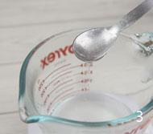 | 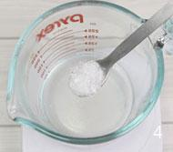 |  | 

어성초팅크처 ↗ 원본
재료 | 용량 | % | 역할 | 특징 | 대체재료
어성초추출물 | 7.41% |  | 활성 | 어성초 추출, 물고기 비린내가 난다하여 어성초, 각종 피부트러블, 피부 개선에 사용 | 녹차, 병풀, 알란토인,카렌듈라추출물, 유기농 프레쉬 5솔루션 등
에탄올(변성) | 92.59% |  | 계면 | 가용화제 · 물에 오일이 골고루 분산 | 에탄올
— 상세내용 —
◎ 이렇게 잘 만들어진 어성초팅크처 1. 보관기간은 알콜이기 때문에 1년이상 보관하실 수 있구요. 2. 용도는 스킨재료로 사용하고, 세안 후, 머리감은 후 헹굼 물에 넣어서 마무리할 때 사용하셔도 되요. 3. 대신할 수 있는 재료는 저는 알콜도수가 높은 것을 사용했지만 담금 소주(30~40도)나 일반 소주(20~18도)를 사용하셔도 되요. 4. 더 진하게 만들고 싶다면.. 담그고 2주 후 어성초건초를 빼내고 새로운 어성초 40g정도를 넣어주세요. 또 2주나 한달을 숙성하시면 되요. 그러면 한번한 것보다는 팅크처를 진하게 만들 수 있어요. ^^
— 만들기 —
1. 어성초건초 40g을 병에 눌러 담는다. 2. 병에 식물성에탄올(순수발효주정) 500g 넣는다. 3. 2주나 한달정도 숙성하면 완성!(그늘지고 서늘한 곳에서 보관요)


아로마 물파스 ↗ 원본
재료 | 용량 | % | 역할 | 특징 | 대체재료
위치헤이즐워터 | 50g | 48% | 수상 | 항균 | 편백워터
알로에겔(국내거제산) | 20g | 19% | 활성 | 수분공급,진정
하이셀 | 1g | 1% | 점증/pH | 점증제
멘톨 | 4g | 4% | 수상 | 박하뇌라고도하고 알콜성분, 박하의 잎, 꽃에서 수증기 증류하여 얻어진다. 물에 녹지않고 진통제 가려움증을 멈추는데 사용
식물성에탄올 | 16g | 15% | 수상 | 곡물발효주정, 소주원액, 소독 | 에탄올
인플라신 | 10g | 10% | 기타 | 항염 | 알란토인
올리브리퀴드 | 2g | 2% | 유화 | 가용화제, 워터와 오일들 분리저지 | 솔루벌라이저
라벤더에센셜오일 | 10방울 | <1% | 향 | 진정 | 캐모마일로먼,저먼
티트리에센셜오일 | 10방울 | <1% | 향 | 항균 | 유칼립투스EO 등
로즈마리에센셜오일 | 20방울 | 1% | 향 | 혈액순환 | 페파민트 등
▶ phase 합계(%): 수상 67 · 유화 2 · 활성 19 · 향 2 · 점증/pH 1 · 기타 10
— 상세내용 —
[ 레시피 재료 ] ① 위치헤이즐워터 50g, 천연알로에베라원액 20g, 하이셀 1g ② 멘톨 4g, 식물성에탄올 16g, 인플라신 10g ③ 올리브리퀴드 2g, 라벤더에센셜오일 10방울, 티트리에센셜오일 10방울, 로즈마리에센셜오일 20방울
— 만들기 —
만들기 방법 1. 알로에겔, 위치헤이즐워터, 하이셀을 계량한다. 2. 스푼으로 저어가면서 데운다. 50도 정도 되면 걸쭉해진다. 3. 멘톨을 비롯한 2번 재료를 넣는다. 4. 골고루 저어준다. 5~6. 3번 재료를 다른 용기에 계량한 후 골고루 섞어준다. 7. 1+2번을 3번에 부어준다. 8. 골고루 섞어준다.

데일리 스마트폰 소독제 [100ml기준] ↗ 원본
재료 | 용량 | % | 역할 | 특징 | 대체재료
레몬에센셜오일 | 20방울 | 1% | 향 | 레몬껍질오일, 상큼향, 기분전환 · 항균^^ | 원하는 에센셜오일
아로마베이스70 | 100ml(87g) | 99% | 기타 | 소독,살균
▶ phase 합계(%): 향 1 · 기타 99
— 상세내용 —
매일 사용하는 스마트폰이 화장실변기보다 세균과 바이러스가 10배이상 많이 검출된다는 뉴스를 접한 적이 있어요. (뜨아~~) 화장실 갈 때도, 나올 때도, 항상 손에 들려 있는 스마트폰. 다정이도 다은이도 종선이도 스마트폰 집에서도 허브누리에서도 차에서도 지하철에서도 휴가갈 때도 수업할 때도 마트갈 때도 언제나 스마트폰 ㅜㅜ 온갖 세균과 바이러스의 온상인데도 소독하는 사람은 거의 없습니다. 이렇다보니 미국에서는 얼마전 독감유행의 주범으로 '스마트폰'을 꼽기도 했어요. 스마트폰은 화면 터치방식이고 따끈따끈한 스마트폰은 세균들이 서식하기에 적합한 장소입니다. 작동한다고 손으로 화면을 만지다보면 세균이나 바이러스가 손으로 옮겨갈 수 있는거죠. 그 손으로 입, 코만지고 다른 사람과 악수도 하고 다은이 다정이 쭉쭉이도 해주면 감염이 된다는 것입니다. 최근에는 스마트폰 소독하는 기기나 약품도 나와있던데 70%알콜을 이용하는 방법 소개해드립니다. 알콜은 주변에서 손쉽게 구입할 수 있고 오랫동안 살균소독제로 사용되어온 성분입니다. 알콜류의 살균력의 원리는.... 세균 막의 지질 복합체를 파괴하고 단백질을 변성ㆍ응고시켜 살균작용을 나타낸답니다. 그런데 100% 에탄올은 단백질을 응고시키는 능력이 너무 탁월해 세균 표면의 단백질을 한꺼번에 응고시켜버리기 때문에 세균 표면에 단단한 막이 생성됩니다. 이 막은 에탄올이 세균 내부로 침투하는 것을 막습니다.
따라서 살균작용이 효과적으로 일어나게 하려면 순수 에탄올에 물을 섞어야 한답니다. 세균 표면의 막을 한꺼번에 응고시키는 것을 막아고 에탄올 분자가 세균의 체내로 뚫고 들어갈 수 있게 하는 것입니다. 에탄올은 70%정도가 가장 강한 살균력을 나타내며, 60% 이하, 80% 이상에서는 거의 살균력이 없습니다. 또 에탄올 80%이상에서 살균분무시 알콜성분이 빨리 공기 중에 증발하여 지속적인 살균이 어렵기도 하답니다. 70%(식물성)에탄올이 소독효과가 제일 좋습니다. 스마트폰을 소독하는 방법은 휴대하면서 손과 스마트폰을 자주 소독해주시면 좋습니다. 직접 뿌리면 알콜이 미세부분에 스며들 수 있어요. 70%(식물성)알콜을 스마트폰에 직접 뿌리지는 마시고 면거즈나 키친타올같은 곳에 촉촉할 정도로 적셔서 닦아주시면 됩니다. (30초면 금방 건조됩니다. ) 손에도 뿌려주시면 되는데요.. 단, 손소독은 알콜만 있기 때문에 건조해질 수 있어요. (손소독제는 글리세린을 5%넣었습니다. 하지만 전자기기에 보습이 필요없습니다.-_-+ 또 글리세린은 자국이 기기에 자국을 남길 수 있어 생략합니다. ) 스마트폰 소독제는 마우스나 키보드, 리모컨 소독에 사용할 수 있습니다. 또 화장실 손잡이도 소독하세요. 방법은 같습니다.
면거즈나 (키친타올이나) 티슈에 촉촉할 정도로 적셔서 닦아주세요.
— 만들기 —
초정밀 만들기과정 1.용기에 에센셜오일을 20방울 떨어뜨려주세요. (에센셜오일을 넣지 않는다면 생략 가능) 2.100ml용기에 나머지에 아로마베이스70을채워주세요. 그람으로는 87g입니다. 흔들어주시면 됩니다. 완성~! [잘 사용하는 방법] [ 주의!] 절대 기기에 직접 뿌리지마세요. 틈사이로 미세하게 스며들어 기기손상이 생길 수 있어요. 1.면거즈, 안경닦는 극세사, 키친타올 등이 촉촉할 정도로 뿌려 주세요. 2.구석구석 잘 닦아주세요. 30초이내 건조됩니다. 스마트폰 액정에 닦은 자국이 남는다면 마른 거즈나 키친타올 등으로 닦아주세요. 리모컨, 마우스, 키보드도 같은 방법으로 닦아주세요. 꼼꼼하게 닦아주세요. 오랜만에 닦으니 어찌나 지저분한지.. 상큼한 레몬 잔향이 기분좋게 만드네요.



아로마 손소독제스프레이 ↗ 원본
재료 | 용량 | % | 역할 | 특징 | 대체재료
아로마베이스70 | 465ml | 95% | 향 | 곡물 발효 · 소독효과가 제일 좋은 70% 알코올함량 · 에센셜오일 분산, 방향용으로 사용시 · 공기정화, 소독효과. |  |  | 
식물성 글리세린 | 22.5g | 5% | 보습 | 손 보습제, 향과 알코올이 오랫동안 머물 수 · 있도록 고착제 역할을 함. | 모이스틴가능. 히아루론산은 사용하지마세요.
(레몬) 에센셜오일 | 2~5ml / (100방울) | 1% | 향 | 레몬껍질에서 추출한 · 천연오일. 원하는 향. | 클린코튼, 그린티시트러스, 체리블라썸 향 등
▶ phase 합계(%): 보습 5 · 향 95
— 상세내용 —
2009년 신종 플루 때 안내해드린 레시피입니다. 이번 메르스, 신종 플루 때처럼 사람들을 불안하게 하네요. 예방이 최선인 것 같습니다. 마스크하고 다니시고 사람이 많은 곳에는 가지 않고 손을 깨끗하게 관리하세요. 손을 자주 씻어주는 것도 좋지만 매번 씻을 수 없을 때 알콜로 만들어진 손소독제를 이용해야합니다. 손소독제 젤 타입도 있지만 스프레이타입이 만들기 쉬워 업그레이드 버전을 먼저 안내해드려요. 알코올의 소독원리에 대해서도 잠깐 안내해드립니다. 알코올류의 살균력의 원리 알콜류의 세균력은.... 세균 막의 지질 복합체를 파괴하고 단백질을 변성ㆍ응고시켜 살균작용을 나타낸답니다. 그런데 100% 에탄올은 단백질을 응고시키는 능력이 너무 탁월해 세균 표면의 단백질을 한꺼번에 응고시켜버리기 때문에 세균 표면에 단단한 막이 생성됩니다. 이 막은 에탄올이 세균 내부로 침투하는 것을 막습니다. 따라서 살균작용이 효과적으로 일어나게 하려면 순수 에탄올에 물을 섞어야 합니다. 세균 표면의 막을 한꺼번에 응고시키는 것을 막고 에탄올 분자가 세균의 체내로 뚫고 들어갈 수 있게 하는 것입니다. 에탄올은 70%정도가 가장 강한 살균력을 나타내며, 60% 이하나, 80% 이상에서는 거의 살균력이 없습니다.
에탄올 80%이상에서 살균분무시 알콜성분이 빨리 공기 중에 증발하여 지속적인 살균이 어렵기도 하답니다. 이점 참고하세요. 허브누리 회원님들 모두 무사히 지나갔으면 좋겠어요. ㅜㅜ 화이팅!!!
— 만들기 —
초간단 만들기과정 1. 아로마베이스70 속/겉뚜껑을 열고 2. 식물성글리세린 22.5g*1개를 넣고 (글리세린은 점도가 있어 용기에 묻는 양이 많습니다. 용기를 한동안 뒤집어 놓으세요. ) 3. 원하는 에센셜오일 뚜껑을 열어서 5ml를 넣고 (허브누리 에센셜오일병은 드롭퍼를 손대지 않고 분리할 수 있습니다. 겉뚜껑을 살짝 대고 옆으로 제끼면 드롭퍼를 손쉽게 분리할 수 있습니다. 손에 묻으면 향이 오래가요~[사진참고]) 4. 아로마베이스70 속/겉뚜껑을 모두 닫고 1~3분간 아래 위, 좌우로 흔들어 주세요. 5. 원하는 용기에 사이좋게 나눠 담습니다. 6. 스티커 붙이면 완성~!

